Arkusz1
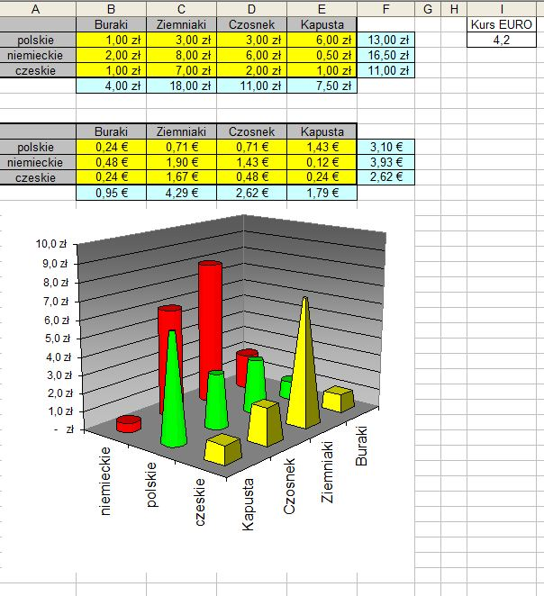
Zadania należy wykonać identycznie jak na filmie instruktażowym:
1. Zmienić nazwę Arkusz1 na Tabele.
2. Sumowanie cen (w poziomie i w pionie) plus symbol waluty (zł).
3. Przeliczanie zł na € (symbol waluty za kwotą, w komórkach adresy bezwzględne).
4. Kurs euro na bieżąco aktualizowany z internetu na arkuszu Kwerenda.
5. Kurs euro automatycznie przenoszony z arkusza Kwerenda na arkusz Tabele.
6. Sporządzić wykres podobny (nie identyczny) do przedstawionego na rysunku.
Rysunek po wstawieniu wykresu proszę skasować.
7. Obliczyć (dla górnej tabeli):
- cenę maksymalną,
- cenę minimalną,
- średnią cenę,
- sumę cen wszystkich towarów,
- liczbę towarów kosztujących 1 zł.
 | Buraki | Ziemniaki | Czosnek | Kapusta |  | Kurs Euro
Polskie | 1 | 0.75 | 3.5 | 5
Czeskie | 2 | 4 | 1 | 1.5 | maksymalna kwota:
Niemieckie | 3 | 4.2 | 7 | 3 | minimalna kwota:
 |  |  |  |  | średnia cena:
 |  |  |  |  | suma:
 |  |  |  |  | ile towarów za 1 zł

Sumy częściowe
Zadanie należy wykonać identycznie jak na zajęciach lub na filmie instruktażowym.
Kategoria | Towar | Cena jednostkowa | Sztuk | Wartość razem
Napoje | Piwo Okocim | 3.50 zł | 2 | 7.00 zł
Wędliny | Szynka | 30.00 zł | 3 | 90.00 zł
Wędliny | Baleron | 25.00 zł | 1 | 25.00 zł
Owoce | Banany | 3.75 zł | 12 | 45.00 zł
Owoce | Jabłka | 2.20 zł | 35 | 77.00 zł
Napoje | Pepsi Cola - 2l | 5.00 zł | 1 | 5.00 zł
Napoje | Woda gazowana | 1.00 zł | 12 | 12.00 zł
Napoje | Piwo Warka | 3.24 zł | 1 | 3.24 zł
Napoje | Pepsi Cola - 1l | 2.50 zł | 3 | 7.50 zł
Pieczywo | Bułka maślana Zenio | 0.75 zł | 9 | 6.75 zł
Pieczywo | Bułka kajzerka | 0.60 zł | 2 | 1.20 zł
Pieczywo | Chleb razowy | 2.00 zł | 8 | 16.00 zł
Sery | Zamojski | 15.00 zł | 3 | 45.00 zł
Sery | Podwawelski | 15.00 zł | 1 | 15.00 zł
Napoje | Coca Cola - 1l | 2.50 zł | 3 | 7.50 zł
Napoje | Coca Cola - 5l | 10.00 zł | 3 | 30.00 zł

Filtrowanie
Zadania należy wykonać identycznie jak na zajęciach lub na filmie instruktażowym.
Zadania oraz pola do wypełnienia pod tabelą.
Lp. | Kobiety / Mężczyźni | Niepalący [0] / Palący [1] | Znajomość konsekwencji palenia: tak [1] / nie [0] | W kolumnach z danymi proszę umieścić FILTR |  |  | G1
1 | K | 0 | 0
2 | K | 1 | 0
3 | M | 1 | 1
4 | K | 1 | 0
5 | K | 1 | 1
6 | M | 0 | 0
7 | K | 1 | 1
8 | K | 1 | 0
9 | M | 0 | 1
10 | K | 1 | 0
11 | K | 0 | 0
12 | M | 1 | 1
13 | M | 1 | 0
14 | K | 1 | 1
15 | K | 1 | 1
16 | K | 0 | 0
17 | M | 0 | 1
18 | K | 1 | 1
19 | K | 1 | 0
20 | M | 0 | 0
21 | K | 1 | 1
22 | K | 1 | 0
23 | M | 0 | 1
24 | K | 1 | 0
25 | K | 1 | 1
26 | M | 1 | 1
27 | M | 0 | 1
28 | K | 1 | 0
29 | K | 1 | 0
30 | M | 1 | 1
31 | K | 1 | 0
32 | M | 1 | 1
33 | K | 1 | 0
34 | M | 0 | 1
35 | M | 1 | 1
36 | K | 1 | 1
37 | M | 1 | 0
38 | K | 0 | 1
39 | M | 1 | 0
40 | M | 0 | 0
41 | K | 1 | 1
42 | M | 1 | 0
43 | K | 1 | 1
44 | M | 1 | 1
45 | M | 0 | 0
46 | K | 0 | 1
47 | K | 1 | 1
48 | M | 1 | 0
49 | K | 0 | 0
50 | K | 1 | 1
51 | M | 1 | 0
52 | M | 1 | 0
53 | K | 1 | 1
54 | K | 1 | 1
55 | M | 0 | 1
56 | K | 1 | 0
57 | M | 1 | 0
58 | K | 1 | 1
59 | M | 1 | 0
60 | M | 1 | 1
61 | K | 1 | 0
62 | M | 0 | 1
63 | K | 1 | 1
64 | M | 0 | 0
65 | M | 1 | 1
66 | K | 0 | 0
67 | M | 1 | 0
68 | K | 1 | 1
69 | M | 1 | 1
70 | M | 0 | 1
71 | K | 1 | 0
72 | K | 1 | 0
73 | K | 1 | 1
74 | M | 1 | 0
75 | K | 1 | 1
76 | M | 1 | 0
77 | M | 0 | 1
78 | K | 1 | 1
79 | M | 0 | 1
80 | K | 1 | 1

 |  |  |  |  |  | Podpowiedź:
 |  |  |  |  |  | Sumy pośrednie (Excel 2003)
 |  |  |  | Kobiety - [K] = | W błękitnych polach proszę wprowadzić formuły zliczające wymienione dane. | Sumy częściowe (Excel 2007 ...)
 |  |  |  | Mężczyźni - [M] =
 |  |  |  | Niepalący - [0] = |  | Kody funkcji:
 |  |  |  | Palący - [1] = |  | 103 - ile niepustych
 |  |  |  | Nieznajomość konsekwencji - [0] = |  | 102 - ile liczb
 |  |  |  | Znajomość konsekwencji - [1] = |  | 109 - suma

 |  |  |  | N (wszyscy ankietowani) = | W zielonych polach proszę wpisać dane odczytane z tabeli po filtrowaniu (wprowadzane ręcznie)
 |  |  |  | Liczba palących kobiet =
 |  |  |  | Liczba palących mężczyzn =
 |  |  |  | Liczba niepalących kobiet =
 |  |  |  | Liczba niepalących mężczyzn =

 |  |  |  | Palące kobiety znające konsekwencje =
 |  |  |  | Palące kobiety nieznające konsekwencji =
 |  |  |  | Palący mężczyźni znający konsekwencje =
 |  |  |  | Palący mężczyźni nieznający konsekwencji =

 |  |  |  | Palacze razem [K+M] = | Na podstawie danych z powyższych pól proszę wyliczyć odpowiednie wartości (w polach różowych). Wyniki wyrażone w procentach proszę podać z dokładnością do 2 miejsc po przecinku.
 |  |  |  | Jaki procent ankietowanych pali papierosy? =
 |  |  |  | Niepalący razem [K+M] =
 |  |  |  | Jaki procent ankietowanych nie pali? =

 |  |  |  | Jaki procent kobiet pali papierosy? =
 |  |  |  | Jaki procent mężczyzn pali papierosy? =

